Экономика
 | воронка продаж |  |  |  |  |  | доход на 1-го платящего |  |  |  |  |  |  | на 1-го привлеченного |  | финансовые метрики
 | поток пользователей | конверсия в регистрацию | число регистраций или лидов | конверсия в нового покупателя | число платящих | число оплат | маржа на 1-го платящего | в среднем клиент платит | маржа, прибыль, комиссия | издержки на каждой продаже | издержки на 1-й продаже | число оплат на 1-го платящего | стоимость платящего | cтоимость привлечения пользователя | маржа на 1-го привлеченного | чистая прибыль с потока пользователей | прибыль с потока пользователей | выручка | доход с потока пользователей | расходы на привлечение пользователей | издержки на потоке пользователей | расходы в месяц ограниченные сверху
 | Users | Conv. user to regs or lead | Regs or leads | С1 conv. user to buyer | Buyers | Payments | AMPPU or CLTV | Av. Price | Margin or Commision | COGS Cost of Goods Sold | COGS 1st sale | Av. Payment Count or LifeTime | CAC Customer Acquisition Costs | CPUser or CPLead | AMPU or LTV | Profit net | Profit | Revenue | Gross Profit | Acq. Costs до продажи | COGS total после продажи | Fix Costs в месяц
Экономика CarrotQuest B2B smb несколько лет назад

buyers new за 1 месяц | 3,000 |  |  | 0.33% | 10 | 10 | 2880 р. | 3200 р. | 90% | 10% |  | 1 | 2500 р. | 8.3 р. | 10 р. | -152200 р. | 3800 р. | 32000 р. | 28800 р. | 25000 р. |  | 300000 р.
buyer old за 1 месяц |  |  |  |  | 50 |  | 2880 р. | 3200 р. | 90% | 10% |  | 1 |  |  |  |  | 144000 р. |  | 144000 р.
buyers lost |  |  |  |  | 3

цель 1 млн |  |  |  |  | 12 | 12 | 86400 р. | 96000 р. | 90% | 10% |  | 1 |  |  |  |  |  |  | 1000000 р.
buyers прирост базы |  |  |  |  | +7
число месяцев |  |  |  |  | 1 месяцев

2. Сколько зарабатывает наш клиенты с помощью нас
автодилер | 100 | 10% | 10 | 1% | 1 |  | 98000 р. | 1400000 р. |  | 7% |  | 1 | 29400 р. | 327 р. | 980 р. |  |  |  | 98000 р. | 32667 р.
продажа квартир | 100 | 10% | 10 | 1% | 1 |  | 280000 р. | 7000000 р. |  | 4% |  | 1 | 84000 р. | 933 р. | 2800 р. |  |  |  | 280000 р. | 93333 р.
 | ↑ пользователи сайта которые увидели попап CarrotQuest |  |  |  |  |  |  |  |  |  |  |  | ↑ наш потенциальный средний чек

Итоговая выгода для автодиллера | Напишите какую итоговую выгоду получает автодиллер?

Итоговая выгода для продавцов квартир | Напишите какую итоговую выгоду получает продавец квартир?

JTBD сценарий CarrotQuest | когда директор по маркетингу клиента <нужно выполнить план по лидам или продажам> хочет получить больше лидов и продаж, желательно целевых лидов, хорошо конвертируемых в продажу чтобы что чтобы его не ругали на совещаниях, чтобы дали премию, чтобы РОП и Генеральный не говорили ему где лиды

 | Стоимость CPUser привлечения у Директора по маркетингу растет
 | CAC тоже по маркетингу растет
 | Конверсией не занимался, она возможно падает

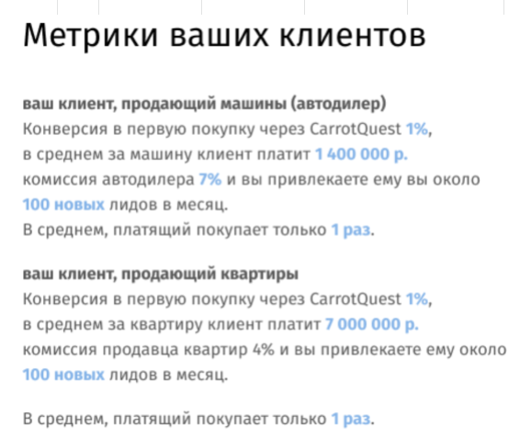
3. Итоговая экономика по новым после изменений в продукте
buyers new за 1 месяц |  |  |  |  | 24 |  | 17284 р. | 32000 р. | 90% | 10.00% | 14716 р. | 1 |  |  |  |  |  |  | 414818 р.
buyer old за 1 месяц |  |  |  |  | 21 |  | 3200 р. | 32000 р. | 90% | 10% |  | 1 |  |  |  |  |  |  | 67200 р.
buyers lost |  |  |  |  | 3

цель 1 млн |  |  |  |  |  |  |  |  |  |  |  |  |  |  |  |  |  |  | 1000000 р.
buyers проектов по подключению в месяц, максимум |  |  |  |  | 27
buyers new за 1 месяц | 150 |  |  | 15% | 23 |  | 63563 р. | 80000 р. |  |  | 16437 р. | 1 |  |  |  |  |  |  | 1430175 р.
buyer old за 1 месяц |  |  |  |  | 50 |  | 32000 р. | 32000 р. |  | 100% |  | 1 |  |  |  |  |  |  | 1600000 р.
buyers lost |  |  |  |  | 3 |  | 3200 р. | 3200 р. |  | 100% |  | 1 |  |  |  |  |  |  | 9600 р.

 |  |  |  | 50% | 1000 |  | 875 р. | 350 р. |  | 50% |  | 5 |  |  | 438 р.
 |  |  |  | 50% | 1000 |  | 1750 р. | 350 р. |  | 50% |  | 10 |  |  | 875 р.

